脑图
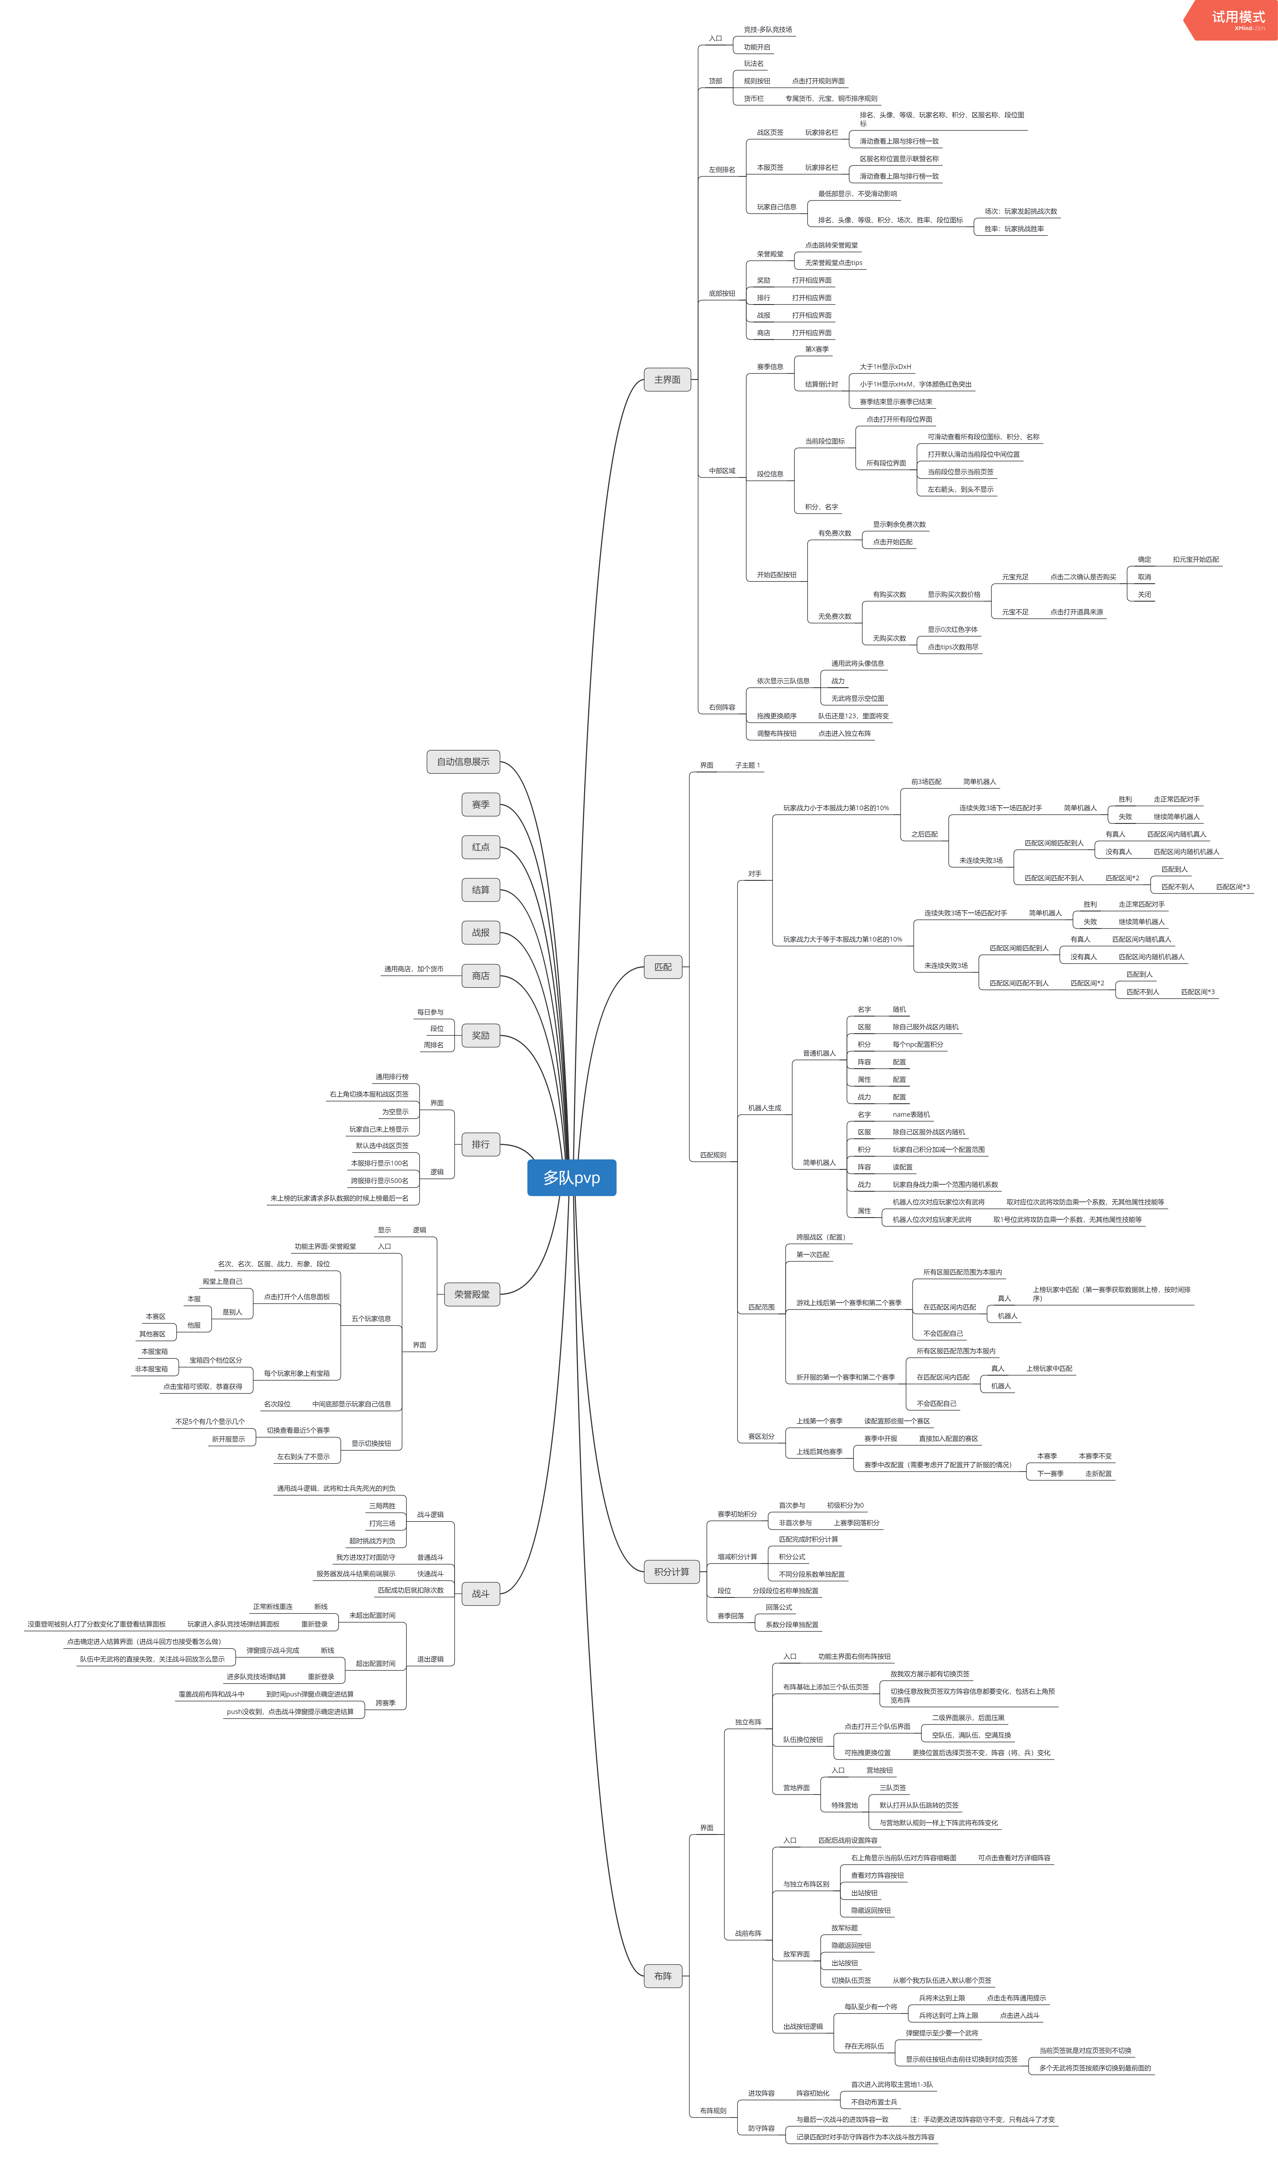
详情地址： | svn://svn.youle.game/tkw/design/测试文档/测试用例/多队竞技场

